hoja1
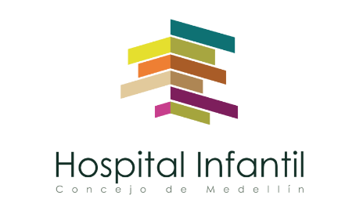 Plan Anual de Adquisiciones

Objeto | valor | código
MANEJO INTEGRAL DE LOS RESIDUOS | $ 150,000,000 | 76121901
CARACTERIZACIÓN DE AGUA POTABLE. | $ 5,000,000 | 41116116

